FICHA SOLIC
Precio de venta es UF

CONCRECES / 4LIFE
SOLICITUD DE TASACION |  |  |  |  |  | No cambiar, tiene una formula |  |  |  |  |  |  | Versión Enero2026

 | Nº INTERNO |  | #N/A |  |  |  | CLIENTE : |  |  |  |  |  |  | No
 |  |  |  |  |  |  | Nº CLIENTE : | #N/A |  |  | AÑO | ERROR
 | TASADOR : |  |  |  |  |  | Fecha Visita |  | Hora: | 9:00:00
TODO LO DE COLOR AZUL TIENEN QUE REVISAR
 | E-MAIL : |  |  |  |  |  | Entrega antes de: | 03/01/1900 | Hora: | 9:00:00
 | VISADOR |  |  |  |  |  | Fecha de Solicitud
 |  |  |  |  |  |  | N° SOLICITUD
 |  |  |  |  |  |  | #N/A
 | 1. IDENTIFICACION DEL SOLICITANTE
Favor Usar los archivos adjuntados a la solicitud incorporando los datos que vienen como nombres completos, etc y los certificados adjuntarlos y que se vean las firmas y timbres.
 | Ejecutivo Comercial : |  |  |  |  |  | Solicitante :
 | Ejec. Formalizador |  |  |  |  |  | Rut Solicitante |  |  |  |  | Formato Ej: 11.960.856-2
 |  |  |  |  |  |  |  |  |  |  |  | con punto y guión entonces
 | CONTACTO: |  |  |  |  |  | FONO CONTACTO:
 | Fecha de Visita | 0 |  |  |  |  | Propietario
 |  |  |  |  |  |  | Rut Propietario
 | Comentarios
 | Comentarios relevantes: (estado de la propiedad, ampliaciones, de que material es la construcción, algun problema, etc) |  |  |  |  |  |  |  |  |  |  | Cualquier dificultad como
 |  |  |  |  |  |  |  |  |  |  |  | diferencia m2, etc, colocar aquí

 | Objetivo del Informe | Refinanciamiento |  |  |  |  |  |  |  |  |  | Si el cliente es el mismo del
 |  |  |  |  |  |  |  |  |  |  |  | Rol colocar refinanciamiento
 | 2. IDENTIFICACION DE LA PROPIEDAD
Si es Casa el Nº Abajo
Si Dpto, N° calle arriba y
N° dpto abajo
 |  |  |  |  |  |  |  | En caso de haber múltiples oo.cc. Por categoría, separarlos con una coma (ej: 001,002,003)
 | Dirección : |  |  |  |  |  | OO. CC. : | Bodega | Rol
 |  |  |  |  |  |  |  | Box Cub. | Rol
Elegir Comuna
 |  |  |  |  |  |  |  | Box U/Goce | Rol
 |  |  |  |  |  |  | Vivienda Social | Si
 | : |  |  |  |  |  | Tipo Propiedad :
 | Comuna : | Estación Central |  |  |  |  | Estado de Uso :
 | Región : | Metropolitana de Santiago |  |  |  |  | Sup. Construida : | Interior | Terraza

 | Nombre Proyecto : |  |  |  |  |  | Sup. Terreno :
 | Tipo Proyecto | Conjunto |  |  |  |  | Destino según SII | HABITACIONAL
 | Rol : |  |  |  |  |  | Avalúo Fiscal |  |  |  |  | Para el caso de dptos
 | Ocupante |  |  |  |  |  | Deuda de Contribución |  |  |  |  | es la sumatoria de todos
 | Comentarios de Tasación Revisada |  |  |  |  |  |  |  |  |  |  | los avaluos de los roles

 | 3. OBSERVACIONES
 | Responsable | Fecha |  | Hora | Comentarios

Portada
TODO LO DE COLOR AZUL TIENEN QUE
REVISAR
ANTECEDENTES BASICOS |  |  |  |  |  |  |  | Validar e ingresar correctamente |  |  |  |  |  |  |  |  |  | No olvidar usar el corrector de ortografía y leer el párrafo
 |  |  |  |  |  |  |  | material prop; madera, hormigon, etc |  |  |  |  |  |  |  |  |  | completo que tenga coherencia o cambiar redacción a mano |  |  |  |  |  |  |  |  |  |  |  |  |  |  |  |  |  |  |  |  |  | Nº Int.: |  |  | #N/A
Cliente |  |  | : | 0 |  |  |  |  |  |  |  |  |  |  |  |  | Rut Cliente |  | : | 0 |  |  |  |  |  |  |  | Tipo bien |  |  | : | 0 |  |  |  |  |  | 0 |  |  | Uso Actual |  |  |  | : | HABITACIONAL
Propietario |  |  | : | 0 |  |  |  |  |  |  |  |  |  |  |  |  |  |  |  |  |  |  |  |  |  |  |  | Dirección |  |  | : | 0
Mandante |  |  | : | 0 |  |  |  |  |  |  |  |  |  |  |  |  | Rut Mandante |  | : |  |  |  |  |  |  |  |  | 0 |  |  | 0 | 0 |  |  |  |  |  |  |  |  | Pisos Propiedad |  |  |  | : |  |  |  |  |  | Subt | :
Ejecutivo |  |  | : | 0 |  |  |  |  |  |  |  |  |  |  |  |  | Obj.Informe |  | : | Refinanciamiento |  |  |  |  |  |  |  | Conjunto |  |  | : | 0 |  |  |  |  |  |  |  |  | Manzana |  |  |  | 0 |  |  |  |  |  | Sitio/Lote |  |  | se aprieta y se construye
Tasador |  |  | : | 0 |  |  |  |  |  |  |  |  |  |  |  |  | Profesion |  | : | Asesores Inmobiliarios |  |  |  |  |  |  |  | Región |  |  | : | Metropolitana de Santiago
 |  |  |  |  |  |  |  |  |  |  |  |  |  |  |  |  | Año propiedad |  | : |  |  |  |  |  |  |  |  | Comuna |  |  | : | Estación Central |  |  |  |  |  |  |  |  | Rol principal |  |  |  | : | 0
 |  |  |  |  |  |  |  |  |  |  |  |  |  |  |  |  |  |  |  |  |  |  |  |  |  |  |  | Destino SII |  |  | : | HABITACIONAL
 |  |  |  |  |  |  |  |  |  |  |  |  |  |  |  |  |  |  |  |  |  |  |  |  |  |  |  | Nº Est. Asig. |  |  | 0 |  | Nº Est. Asoc. |  |  |  |  | 0 |  |  |  | Nº Bodegas |  |  |  | 0
DESCRIPCION DEL BIEN Y EL SECTOR
Propiedad

 |  | De acuerdo al SII, se adjunta en anexo, la vivienda original se encuentra plenamente regularizada en el con una superficie total de m2 de terreno y 0 m2 de construcción.
Sector |  | El sector es de carácter mixto. El cual se compone de viviendas de baja densidad, algunas de las cuales han sido modificadas para albergar comercio, edificios habitacional de altura media, servicios y comercios varios. El comercio, el transporte y los servicios se encuentran en la avenida más cercana: XXXX

RESTRICCIONES AL TERRENO: |  |  |  |  |  |  |  | La propiedad se rige por la normativa |  |  |  |  |  |  |  |  | IPB |  | de la comuna de Estación Central
Demanda |  |  | : | Medio |  |  |  | Destino barrio |  | : | Habitacional |  |  |  |  | Antejardin |  |  | : | Sí |  |  |  | Uso de terrenos |  |  |  |  |  |  |  |  |  |  |  |  |  | Alcances de Tasación
Tendencia |  |  | : | Estable |  |  |  | Tipo zona |  | : | Urbana |  |  |  |  | Red Eléctrica |  |  | : | Red Aérea |  |  |  | Casas |  |  |  |  | % | Industrial |  |  |  |  |  | % |  | Ingreso propiedad |  |  |  |  |  |  | : | SI
Densidad |  |  | : | Media |  |  |  | Calzada |  | : | Hormigón |  |  |  |  | Agua Potable |  |  | : | Matriz Pública |  |  |  | Deptos. |  |  |  |  | % | Comercial |  |  |  |  |  | % |  | Afecto a expropi. |  |  |  |  |  |  | : | NO |  |  |  |  |  |  |  | Fuente de la
Mercado |  |  | : | Estrato Medio |  |  |  | Acera |  | : | Pastelón |  |  |  |  | Gas |  |  | : |  |  |  |  | Condominios |  |  |  |  | % | Sitios Eriazos |  |  |  |  |  | % |  | Fuente Información |  |  |  |  |  |  |  | : | DOM, Plano Catastro |  |  |  |  |  |  | expropiación
ABC1 |  |  | : | NO | / | No Homogéneo |  | Solera |  | : | Solera |  |  |  |  | Proy. Uso Terrenos |  |  | : | Estacionario |  |  |  | Equip. Comer |  |  |  |  | % | Otros |  |  |  | 100 |  | % |  | Sello SEC |  |  |  |  |  |  |  | :
 |  |  |  |  |  |  |  |  |  |  |  |  |  |  |  |  |  |  |  |  |  |  |  |  |  |  |  |  |  |  |  |  |  |  |  |  |  |  |  |  |  |  |  |  |  |  |  |  |  |  |  |  |  |  |  | SOLO RELLENAR OFERTA SI ES BICE
REF. OFERTAS |  |  |  |  |  |  | Dirección referencias |  |  |  |  |  |  | Año |  |  | Teléfono |  | Total UF |  |  | Sup. Terreno. |  |  | Sup. Constr. |  |  |  | OO.CC. |  |  | UF/m² T. |  | UF/m² C. |  |  |  | Descripcion de expropiacion |  |  |  |  |  |  |  |  |  |  |  |  |  |  | LINKS |  |  |  | Dorm | Baño | Est. | Bod.
1 | 0 |  |  | Ofert. |  |  |  |  |  |  |  |  |  |  |  |  |  |  |  |  |  |  |  |  |  |  |  |  |  |  |  |  |  | 0.00 |  |  |  | De acuerdo al DOM, Plano Catastro de la Municipalidad de Estación Central la propiedad NO cuenta con expropiación. |  |  |  |  |  |  |  |  |  |  |  |  |  |  |  |  |  |  | 1 | 2 | 1 | 0
2 | 0 |  |  | Ofert. |  |  |  |  |  |  |  |  |  |  |  |  |  |  |  |  |  |  |  |  |  |  |  |  |  |  |  |  |  | 0.00 |  |  |  |  |  |  |  |  |  |  |  |  |  |  |  |  |  |  |  | 0 |  |  | 2 | 2 | 0 | 0
3 | 0 |  |  | Ofert. |  |  |  |  |  |  |  |  |  |  |  |  |  |  |  |  |  |  |  |  |  |  |  |  |  |  |  |  |  | 0.00 |  |  |  |  |  |  |  |  |  |  |  |  |  |  |  |  |  |  |  |  |  |  | 3 | 2 | 0 | 1
4 | 0 |  |  | Ofert. |  |  |  |  |  |  |  |  |  |  |  |  |  |  |  |  |  |  |  |  |  |  |  |  |  |  |  |  |  | 0.00 |  |  |  | Comentarios Relevantes |  |  |  |  |  |  |  |  |  |  |  |  |  |  |  | 0 |  |  | 3 | 2 | 2 | 1
5 | 0 |  |  | Ofert. |  |  |  |  |  |  |  |  |  |  |  |  |  |  |  |  |  |  |  |  |  |  |  |  |  |  |  |  |  | 0.00 |  |  |  | #N/A |  |  |  |  |  |  |  |  |  |  |  |  |  |  |  | 0
PROMEDIO DE LA MUESTRA |  |  |  |  |  |  |  |  |  |  |  |  |  |  |  |  |  |  | - |  |  | - |  |  | - |  |  |  | - |  |  | - |  | 0.00 |  |  |  |  |  |  |  |  |  |  |  |  |  |  |  |  |  |  |  | 0
TASACION |  |  |  |  |  |  |  |  |  |  |  |  |  |  |  |  |  |  | - |  |  | - |  |  | - |  |  |  | 0,00 |  |  | - |  | 0.00 |  |  |  |  |  |  |  |  |  |  |  |  |  |  |  |  |  |  |  | Sin las letras FJ y N
TASACION V/S PROMEDIO DE LA MUESTRA |  |  |  |  |  |  |  |  |  |  |  |  |  |  |  |  |  |  |  |  |  |  |  |  |  |  |  |  |  |  |  |  |  | 0% |  |  |  | ANALISIS DE RENTABILIDAD |  |  |  |  |  |  |  |  |  |  |  |  |  |  |  | ej. 323 854 |  | SOLO RELLENAR CBR SI ES BICE
REF. C.B.R. |  |  |  |  |  |  | Dirección referencias |  |  |  |  |  |  | Año |  |  | Foja y Número |  | Total UF |  |  | Sup. Terreno. |  |  | Sup. Constr. |  |  |  | OO.CC. |  |  | UF/m² T. |  | UF/m² C. |  |  |  | Vida Util Remanente Años |  |  |  |  |  |  | #VALUE! |  |  |  |  |  |  |  |  | 323 v854 si la v de vuelta) |  |  | Dorm | Baño | Est. | Bod.
6 |  |  |  | CBR. |  |  |  |  |  |  |  |  |  |  |  |  |  |  |  |  |  |  |  |  |  |  |  |  |  |  |  |  |  | 0.00 |  |  |  | Arriendo Bruto $ / mes |  |  |  |  |  |  |  |  |  |  |  |  |  |  |  |  |  |  | 1 | 2 | 3 | 4
7 |  |  |  | CBR. |  |  |  |  |  |  |  |  |  |  |  |  |  |  |  |  |  |  |  |  |  |  |  |  |  |  |  |  |  | 0.00 |  |  |  | UF/ mes |  |  |  |  |  |  | UF-
8 |  |  |  | CBR. |  |  |  |  |  |  |  |  |  |  |  |  |  |  |  |  |  |  |  |  |  |  |  |  |  |  |  |  |  | 0.00 |  |  |  | Gasto Anual $ |  |  |  |  |  |  | $-
9 |  |  |  | CBR. |  |  |  |  |  |  |  |  |  |  |  |  |  |  |  |  |  |  |  |  |  |  |  |  |  |  |  |  |  | 0.00 |  |  |  | Tasa Exigida Proyecto |  |  |  |  |  |  | 4,5%
PROMEDIO DE LA MUESTRA |  |  |  |  |  |  |  |  |  |  |  |  |  |  |  |  |  |  | - |  |  | - |  |  | - |  |  |  | - |  |  | 0.00 |  | 0.00 |  |  |  | Tiempo Renta (años) |  |  |  |  |  |  | #VALUE!
TASACION |  |  |  |  |  |  |  |  |  |  |  |  |  |  |  |  |  |  | - |  |  | - |  |  | - |  |  |  | 0,00 |  |  | 0.00 |  | 0.00 |  |  |  | Ingreso Líquido Anual |  |  |  |  |  |  | $-
TASACION V/S PROMEDIO DE LA MUESTRA |  |  |  |  |  |  |  |  |  |  |  |  |  |  |  |  |  |  |  |  |  |  |  |  |  |  |  |  |  |  |  |  |  | 0% |  |  |  | Renta Perpetua |  |  |  |  |  |  | $- |  |  |  |  |  |  |  |  | VALIDACION ROL
Analisis de Referencias |  |  |  |  |  |  |  |  |  |  |  |  |  |  |  |  |  |  |  |  |  |  |  |  |  |  |  |  |  |  |  |  |  |  |  |  |  |  |  |  |  |  |  |  |  |  |  |  |  |  |  |  |  | OK
Las muestras fueron seleccionadas por ser propiedades que comparten características similares en cuanto a dimensiones, programa, tipología de edificación, sector y se homologa en función a sus características propias como; diseño constructivo, calidad de sus materiales, calidad de sus revestimientos interiores y estado de mantención.
 |  |  |  |  |  |  |  |  |  |  |  |  |  |  |  |  |  |  |  |  |  |  |  |  |  |  |  |  |  |  |  |  |  |  |  |  |  |  |  |  |  |  |  |  |  |  |  |  |  |  |  |  |  |  | No tocar, son Formulas
 |  |  |  |  |  |  |  |  |  |  |  |  |  |  |  |  |  |  |  |  |  |  |  |  |  |  |  |  |  |  |  |  |  |  |  |  |  |  |  |  |  |  |  |  |  |  |  |  |  |  |  |  |  | Son
CUADRO DE VALORACION |  |  |  |  |  |  |  |  |  |  |  |  |  |  |  |  |  |  |  |  |  |  |  |  |  |  |  |  |  |  |  |  |  |  |  |  |  |  |  |  |  |  |  |  |  |  |  |  |  |  |  |  |  |  |  | VALIDADOR SEGURO
Item |  |  |  | Nº | Detalle Item valorado |  |  |  | Rol SII |  |  | Año | Tipo |  | Situación Municipal |  |  |  |  | Estado | Grntía. |  | Origen Super. |  |  | Superficie m² |  |  |  |  | UF/m² Nuevo |  |  | D. F. |  |  | F. M. |  | UF/m² |  |  |  | Valor total UF |  |  |  |  |  | Valor Seguro |  |  |  | Valor Liquidacion |  |  | SOLO VISADORES
 |  |  |  |  |  |  |  |  | 0 |  |  |  |  |  |  |  |  |  |  |  |  |  |  |  |  |  |  |  |  |  |  |  |  | 1.00 |  |  | 1.00 |  | 0.00 |  |  |  | 0 | 0.00 |  |  |  |  | #N/A | #N/A |  |  | 0.00 | 0.00 |  | #N/A
 |  |  |  |  |  |  |  |  |  |  |  |  |  |  |  |  |  |  |  |  |  |  |  |  |  |  |  |  |  |  | 0.00 |  |  | 1.00 |  |  | 1.00 |  | 0.00 |  |  |  | 0 | 0.00 |  |  |  |  | #N/A | #N/A |  |  | 0.00 | 0.00 |  | #N/A
 |  |  |  |  |  |  |  |  |  |  |  |  |  |  |  |  |  |  |  |  |  |  |  |  |  |  |  |  |  |  |  |  |  | 1.00 |  |  | 1.00 |  | 0.00 |  |  |  | 0 | 0.00 |  |  |  |  | #N/A | #N/A |  |  | 0.00 | 0.00 |  | #N/A
 |  |  |  |  |  |  |  |  |  |  |  |  |  |  |  |  |  |  |  |  |  |  |  |  |  |  |  |  |  |  |  |  |  |  |  |  |  |  | 0.00 |  |  |  | 0 | 0.00 |  |  |  |  | #N/A | #N/A |  |  | 0.00 | 0.00 |  | #N/A
 |  |  |  |  |  |  |  |  |  |  |  |  |  |  |  |  |  |  |  |  |  |  |  |  |  |  |  |  |  |  |  |  |  |  |  |  |  |  | 0.00 |  |  |  | 0 | 0.00 |  |  |  |  | #N/A | #N/A |  |  | 0.00 | 0.00 |  | #N/A
 |  |  |  |  |  |  |  |  |  |  |  |  |  |  |  |  |  |  |  |  |  |  |  |  |  |  |  |  |  |  |  |  |  |  |  |  |  |  | 0.00 |  |  |  | 0 | 0.00 |  |  |  |  | #N/A | #N/A |  |  | 0.00 | 0.00 |  | #N/A
 |  |  |  |  |  |  |  |  |  |  |  |  |  |  |  |  |  |  |  |  |  |  |  |  |  |  |  |  |  |  |  |  |  |  |  |  |  |  | 0.00 |  |  |  | 0 | 0.00 |  |  |  |  | #N/A | #N/A |  |  | 0.00 | 0.00 |  | #N/A
 |  |  |  |  |  |  |  |  |  |  |  |  |  |  |  |  |  |  |  |  |  |  |  |  |  |  |  |  |  |  |  |  |  |  |  |  |  |  | 0.00 |  |  |  | 0 | 0.00 |  |  |  |  | #N/A | #N/A |  |  | 0.00 | 0.00 |  | #N/A
TOTAL EDIFICACION |  |  |  |  |  |  |  |  |  |  |  | 0 |  |  |  |  |  |  |  |  | 0 |  |  |  |  | 0.00 |  |  |  |  | 0.00 |  |  | 0.00 |  |  |  |  | 0.00 |  |  |  |  | 0.00 |  |  |  |  |  | 0.00 |  |  | 0.00 | No se encuentra el rol de la FICHA SOLIC
TOTAL OBRAS COMPLEMENTARIAS |  |  |  |  |  |  |  |  |  |  |  |  |  |  |  |  |  |  |  |  | 0 |  |  |  |  | 0.00 |  |  |  |  | 0.00 |  |  |  |  |  |  |  |  |  |  |  | UF | 0,00 |  |  |  |  | #N/A | #N/A |  |  | 0,00
TOTAL TERRENO |  |  |  |  |  |  |  |  |  |  |  |  |  |  |  |  |  |  |  |  | 0 |  |  |  |  | 0.00 |  |  |  |  | 0.00 |  |  | 0.00 |  |  |  |  | 0.00 |  |  |  | UF | 0,00 |  |  |  |  | $ | 0,00 |  |  | 0,00
Foto principal del bien |  |  |  |  |  |  |  |  |  |  |  |  |  |  |  |  |  |  |  |  |  |  |  |  |  | VALOR COMERCIAL NORMAL |  |  |  |  |  |  |  |  |  |  |  | : |  |  |  |  | UF | 0.00 |  |  |  |  | UF | #N/A |  |  | 0.00 | 0.00
 |  |  |  |  |  |  |  |  |  |  |  |  |  |  |  |  |  |  |  |  |  |  |  |  |  | BIENES NO CONSIDERADOS GARANTIA |  |  |  |  |  |  |  |  |  |  |  | : |  |  |  |  | UF | 0.00 |  |  |  |  | $ | 0 |  |  |  |  |  | #N/A
 |  |  |  |  |  |  |  |  |  |  |  |  |  |  |  |  |  |  |  |  |  |  |  |  |  |  |  |  |  |  |  |  |  |  |  |  |  |  |  |  |  |  |  |  |  |  |  |  |  |  |  |  |  | TIENE QUE SER CERO |  | 0.00
 |  |  |  |  |  |  |  |  |  |  |  |  |  |  |  |  |  |  |  |  |  |  |  |  |  | - - - - - - - -

 |  |  |  |  |  |  |  |  |  |  |  |  |  |  |  |  |  |  |  |  |  |  |  |  |  |  |  |  |  |  |  |  |  |  |  |  |  |  |  |  |  |  |  |  |  |  |  |  |  |  |  |  |  | Seguro Incendio |  | 0.00
 |  |  |  |  |  |  |  |  |  |  |  |  |  |  |  |  |  |  |  |  |  |  |  |  |  | VALOR TASACION |  |  |  |  |  |  |  |  |  |  |  |  |  |  |  |  |  |  |  |  |  |  |  |  |  |  |  | Valor Liquidación |  | #N/A
 |  |  |  |  |  |  |  |  |  |  |  |  |  |  |  |  |  |  |  |  |  |  |  |  |  | UF |  | 0.00 |  |  |  |  |  | $ | 0 |  |  |  |  |  |  |  | al | 0 |  |  |  |  |  |  |  |  |  |  |  | 0.00
 |  |  |  |  |  |  |  |  |  |  |  |  |  |  |  |  |  |  |  |  |  |  |  |  |  |  |  |  |  |  |  |  |  |  |  |  |  |  |  | Velocidad de venta normal : | 8 A 10 MESES |  |  |  |  |  |  |  |  |  |  |  |  | Nuevo Capital
 |  |  |  |  |  |  |  |  |  |  |  |  |  |  |  |  |  |  |  |  |  |  |  |  |  | 1UF |  | = |  |  |  |  |  |  |  |  |  |  |  |  |  |  |  |  |  |  |  | 1US$ | = |  |  |  |  | Solo uso Visadores
 |  |  |  |  |  |  |  |  |  |  |  |  |  |  |  |  |  |  |  |  |  |  |  |  |  | Valor de Reposición |  |  |  |  |  |  | : | US$ |  |  |  |  |  | UF |  | - |  |  |  | $ | 0
 |  |  |  |  |  |  |  |  |  |  |  |  |  |  |  |  |  |  |  |  |  |  |  |  |  | Seguro Incendio y otros |  |  |  |  |  |  | : | US$ |  |  |  |  |  | UF |  | #N/A |  |  |  | $ | #N/A
 |  |  |  |  |  |  |  |  |  |  |  |  |  |  |  |  |  |  |  |  |  |  |  |  |  | Avalúo fiscal de la propiedad |  |  |  |  |  |  | : | US$ |  | - |  |  |  | UF |  | - |  |  |  | $ | 0

 |  |  |  |  |  |  |  |  |  |  |  |  |  |  |  |  |  |  |  |  |  |  |  |  |  | Valor a Remate |  |  |  |  |  | 65% | : | US$ |  |  |  |  |  | UF |  | 0 |  |  |  | $ | 0
 |  |  |  |  |  |  |  |  |  |  |  |  |  |  |  |  |  |  |  |  |  |  |  |  |  | Liquidación Normal |  |  |  |  |  | 82.5% | : | US$ |  |  |  |  |  | UF |  | 0 |  |  |  | $ | 0

El profesional que firma declara que no tiene hoy, ni espera tener en el futuro, interés en la propiedad tasada ni ningún impedimento para llevar a cabo este trabajo. No tiene personal interés ni participación en los usos que se hagan de la tasación ni con las personas que participen en la operación. Ha inspeccionado la vivienda y la información que en esta fecha presenta es totalmente verdadera, y no ha olvidado nada de importancia. Los inconvenientes y limitaciones que pueda tener la vivienda y su vecindario están mencionados. Por otra parte se mantendrá un nivel de confidencialidad de la información obtenida, acorde a las exigencias de la Institución, que desde ya declara conocer y aceptar.

VALUE PROPERTY |  |  |  |  |  |  |  |  |  |  |  |  |  |  |  |  |  |  |  |  |  |  |  |  |  |  | REVISOR |  |  | 0
Tasador |  |  |  | : | 0
Revisor |  |  |  | : |  |  |  |  |  |  |  |  |  |  |  |  |  |  |  |  |  |  |  |  |  |  | Firma |  |  |  |  | :
Fecha visita |  |  |  | : | 0 |  |  |  |  |  | Fecha Visado |  |  | : | 1900-01-03 |  |  |  |  |  |  |  |  |  |  |  | Fecha revisión |  |  |  |  | :

Antecedentes
Formato: Ejemplo: N°345 15/03/2015
TODO LO DE COLOR AZUL TIENEN QUE
REVISAR
CARACTERISTICAS TECNICAS

IDENTIF. | Cliente: | - |  |  |  |  |  |  |  |  |  |  |  |  |  |  |  |  |  |  |  | Rut: |  |  |  | -
 | Dirección: | - |  |  |  |  |  |  |  |  |  |  |  |  |  |  |  |  |  | - |  |  |  |  | 0 |  |  |  |  |  | Conjunto |  |  |  | - |  |  |  |  |  | Sitio/Lote |  |  |  | -
 | Comuna: | Estación Central |  |  |  |  |  |  |  |  |  |  | Región: |  | Metropolitana de Santiago
REGULARIZACION | ANTECEDENTES A LA VISTA |  |  |  |  |  |  |  |  |  | EXIGENCIAS MUNICIPALES (PR) |  |  |  |  |  |  |  |  |  |  |  | PROPIEDAD ACOGIDA A: |  |  |  |  |  |  |  |  |  |  |  | CUMPLE PLAN REGULADOR VIGENTE
 | Permiso Edificación |  | : | SI | S/I |  |  |  |  |  | Superf. Predial Mínimo |  |  |  | : | OGUC |  |  | m² |  |  |  | D.F.L. 2 |  |  |  |  |  |  |  |  |  | : | SI | Según el uso actual del bien |  |  |  |  |  | : | SI
 | Recepción Final |  | : | SI |  |  |  |  |  |  | Frente Predial Mínimo |  |  |  | : | OGUC |  |  | mts. |  |  |  | LEY 6071 (Venta por Pisos) |  |  |  |  |  |  |  |  |  | : | NO | Según tipo construcción |  |  |  |  |  | : | SI
 | Plano de la propiedad |  | : | SI |  |  |  |  |  |  | % Ocupación Suelo |  |  |  | : | OGUC |  |  | % |  |  |  | LEY 9135 (Ley Pereira) |  |  |  |  |  |  |  |  |  | : | NO | Uso más probable del bien |  |  |  |  |  | : | HABITACIONAL
 | Certicado de Exprop. |  | : | NO |  |  |  |  |  |  | Coef Máx Constructibidad |  |  |  | : | OGUC |  |  |  |  |  |  | LEY 19537 (Coprop. Inmob.) |  |  |  |  |  |  |  |  |  | : | SI | Cambios en Plan Regulador |  |  |  |  |  | : | NO CONTEMPLA
 | Condiciones previas |  | : | NO |  |  |  |  |  |  | Altura Edificación |  |  |  | : | OGUC |  |  | mts.
 | Certificado Hipoteca |  | : | NO |  |  |  |  |  |  | Distancia medianero |  |  |  | : | OGUC |  |  | mts.
 | Sevidumbres terreno |  | : | NO |  |  |  |  |  |  | Sistema Agrupamiento |  |  |  | : | Aislado Paredo
EMPLAZAMIENTO | CARACTERISTICAS DE LA PROPIEDAD |  |  |  |  |  |  |  |  |  |  |  |  |  |  |  |  |  |  |  |  |  | INSTALACIONES PROPIEDAD
 | Tipo agrupamiento |  | : | CONJUNTO |  |  |  |  |  |  | Estado de conservación |  |  |  | : | NUEVO - S/USO |  |  |  |  |  |  | Alcantarillado |  |  |  | : | Colector |  |  |  |  |  |  | Centros Comerciales
 | Diseño Arquitectónico |  | : | TIPICO |  |  |  |  |  |  | Predio y/o vista |  |  |  | : | BUENO |  |  |  |  |  |  | Agua Potable |  |  |  | : | Matriz Pública |  |  |  |  |  |  | Centro Comunal / Civil
 | Utilidad Funcional |  | : | ADECUADA |  |  |  |  |  |  | Orientación construcción |  |  |  | : | NOROESTE |  |  |  |  |  |  | Electricidad |  |  |  | : | Red Aérea |  |  |  |  |  |  | Movilización (metro/taxibuses/etc)
 | Tipo Adosamiento |  | : | AISLADA |  |  |  |  |  |  | Relación Terr/Constr |  |  |  | : | ADECUADO |  |  |  |  |  |  | Gas |  |  |  | : |  |  |  |  |  |  |  | Colegios / Universidades
 | Calidad constructiva |  | : | BUENA |  |  |  |  |  |  | Iluminación natural |  |  |  | : | ADECUADA |  |  |  |  |  |  | Otros |  |  |  | : |  |  |  |  |  |  |  | Arteria Principal |  |  | :
DESCRIPCION DE RECINTOS | COMODIDADES |  |  |  |  |  |  |  |  |  |  |  |  |  |  |  |  |  |  |  |  |  |  |  |  |  |  |  | TERRENO DE EMPLAZAMIENTO
 | Muebles de Cocina |  | : |  | Piscina |  |  |  |  | : |  | Jardin conformado |  |  |  |  | : |  |  | Aspiración central |  |  |  |  | : |  |  |  | Superficie |  |  |  | : | 0.00 m² |  |  | Frente |  |  | :
 | Comedor de Diario |  | : |  | Gimnasio |  |  |  |  | : |  | Calefacción |  |  |  |  | : |  |  | Climatización |  |  |  |  | : |  |  |  | Forma |  |  |  | : |  |  |  | Contrafrente |  |  | :
 | Patio de servicio |  | : |  | Sauna |  |  |  |  | : |  | Alarma |  |  |  |  | : |  |  | Purificador de aire |  |  |  |  | : |  |  |  | Pendiente |  |  |  | : |  |  |  | NORTE |  |  | :
 | Estacionamiento |  | : |  | Bodega |  |  |  |  | : |  | Protecciones / Rejas |  |  |  |  | : |  |  | Corrientes. Débiles |  |  |  |  | : |  |  |  | Orientación |  |  |  | : |  |  |  | SUR |  |  | : |  |  |  | -
 | AMPLIACIONES
 | Ampliacion 1 |  | : | Regulado |  |  |  |  | P.E |  |  |  |  |  | RIF |  |  |  |  |  |  |  |  |  |  |  | Regulación |  |  |  |  |  |  |  |  |  | Metros Cuadrados
 | Ampliacion 2 |  | : | Regulado |  |  |  |  | P.E |  |  |  |  |  | RIF |  |  |  |  |  |  |  |  |  |  |  | Regulación |  |  |  |  |  |  |  |  |  | Metros Cuadrados
 | Ampliacion 3 |  | : | Regulado |  |  |  |  | P.E |  |  |  |  |  | RIF |  |  |  |  |  |  |  |  |  |  |  | Regulación |  |  |  |  |  |  |  |  |  | Metros Cuadrados
 | HABITACIONES |  |  | Comedor |  | Living |  |  | Estar |  | Hall |  | Suite |  | D. Simple |  |  | D. Serv |  |  |  | Cocina |  |  | Escritorio |  |  |  |  | Baños |  |  | 1/2 Baño |  | Bñ Serv |  | Loggia |  |  | Otros |  |  |  | Superficie (m2) |  | VALIDACION M2
 | Subterráneo |  | : |  |  |  |  |  |  |  |  |  |  |  |  |  |  |  |  |  |  |  |  |  |  |  |  |  |  |  |  |  |  |  |  |  |  |  |  |  |  |  |  | - |  | OK
 | Recintos 1 Nivel |  | : |  |  |  |  |  |  |  |  |  |  |  |  |  |  |  |  |  |  |  |  |  |  |  |  |  |  |  |  |  |  |  |  |  |  |  |  |  |  |  |  | 0.00
 | Recintos 2 Nivel |  | : |  |  |  |  |  |  |  |  |  |  |  |  |  |  |  |  |  |  |  |  |  |  |  |  |  |  |  |  |  |  |  |  |  |  |  |  |  |  |  |  | -
Favor Revisar cada Item y completar
correctamente. En la visación se tiende a
detectan errores.
 | Recintos 3 Nivel |  | :
 | Totales | Total habitaciones |  |  |  |  | 0 |  |  |  |  |  | Dormitorios : |  | 0 |  |  | Baños : |  |  |  | 0 |  |  | Dorm Serv. : |  |  |  |  | 0 |  |  | Baño Serv. : |  |  | 0 |  |  |  | Total |  |  | : | 0.00 m²
 | CARACTERISTICAS CONSTRUCTIVAS PRINCIPALES
 | Elementos Fundamentales |  |  |  |  |  |  | Materialidad / Tipo |  |  |  |  |  |  | Calidad |  |  |  |  |  | Estado |  |  |  |  | Otros |  |  |  |  |  | Materialidad / Tipo |  |  |  |  |  |  | Calidad |  |  |  |  |  | Estado
 | Estructura Soportante |  | : | HORMIGON ARMADO |  |  |  |  |  |  |  |  |  |  | BUENA |  |  |  |  |  | NUEVO S/USO |  |  |  |  | Aire Acondicionado |  |  |  |  | : | NO PRESENTA
 | Divisiones Interiores |  | : | ACERO VOLCANITA |  |  |  |  |  |  |  |  |  |  | BUENA |  |  |  |  |  | NUEVO S/USO |  |  |  |  | Calefacción |  |  |  |  | : | NO PRESENTA
 | Entrepisos |  | : | LOSA DE HORMIGON ARMADO |  |  |  |  |  |  |  |  |  |  | BUENA |  |  |  |  |  | NUEVO S/USO |  |  |  |  | Closet Mural |  |  |  |  | : | MELAMINA |  |  |  |  |  |  | BUENA |  |  |  |  |  | NUEVO - S/USO
 | Cubierta |  | : | PLANCHA METALICA |  |  |  |  |  |  |  |  |  |  | BUENA |  |  |  |  |  | NUEVO S/USO |  |  |  |  | Muebles de cocina |  |  |  |  | : | MELAMINA Y POSTFORMADO |  |  |  |  |  |  | BUENA |  |  |  |  |  | NUEVO - S/USO
 | Revestimiento exterior |  | : | ESTUCO Y PINTURA |  |  |  |  |  |  |  |  |  |  | BUENA |  |  |  |  |  | NUEVO S/USO |  |  |  |  | Sanitarios |  |  |  |  | : | LOSA NACIONAL CORRIENTE |  |  |  |  |  |  | BUENA |  |  |  |  |  | NUEVO - S/USO
 | Cierros exteriores |  | : | REJA METALICA |  |  |  |  |  |  |  |  |  |  | BUENA |  |  |  |  |  | NUEVO S/USO |  |  |  |  | Grifería |  |  |  |  | : | NACIONAL CORRIENTE |  |  |  |  |  |  | BUENA |  |  |  |  |  | NUEVO - S/USO
 | O. Complementarias |  | : |  |  |  |  |  |  |  |  |  |  |  |  |  |  |  |  |  |  |  |  |  |  | Puerta Principal |  |  |  |  | : | MADERA |  |  |  |  |  |  | BUENA |  |  |  |  |  | NUEVO - S/USO
 | Construcción anexo |  | : |  |  |  |  |  |  |  |  |  |  |  |  |  |  |  |  |  |  |  |  |  |  | Ventanas |  |  |  |  | : | ALUMINIO |  |  |  |  |  |  | BUENA |  |  |  |  |  | NUEVO - S/USO
 | Terminaciones |  |  | Tipo de Pavimento |  |  |  |  |  |  |  |  |  | Material/Marca/Origen |  |  |  |  |  |  |  |  |  | Revestimiento de Muros |  |  |  |  |  |  |  |  | Terminación de Cielo |  |  |  |  |  | Iluminación |  |  |  |  |  | Estado
 | Estar |  | : | PISO FLOTANTE |  |  |  |  |  |  |  |  |  | TIPO LAMINADO |  |  |  |  |  |  |  |  |  | ESMALTE |  |  |  |  |  |  |  |  | ENLUCIDO / PINTURA |  |  |  |  |  | BUENA |  |  |  |  |  | NUEVO - S/USO
 | Dormitorios |  | : | PISO FLOTANTE |  |  |  |  |  |  |  |  |  | TIPO LAMINADO |  |  |  |  |  |  |  |  |  | ESMALTE |  |  |  |  |  |  |  |  | ENLUCIDO / PINTURA |  |  |  |  |  | BUENA |  |  |  |  |  | NUEVO - S/USO
 | Espacios de circulación |  | : | PISO FLOTANTE |  |  |  |  |  |  |  |  |  | TIPO LAMINADO |  |  |  |  |  |  |  |  |  | ESMALTE |  |  |  |  |  |  |  |  | ENLUCIDO / PINTURA |  |  |  |  |  | BUENA |  |  |  |  |  | NUEVO - S/USO
 | Cocina |  | : | CERAMICO |  |  |  |  |  |  |  |  |  | TIPO CORDILLERA |  |  |  |  |  |  |  |  |  | CERAMICO |  |  |  |  |  |  |  |  | ENLUCIDO / PINTURA |  |  |  |  |  | BUENA |  |  |  |  |  | NUEVO - S/USO
 | Baños |  | : | CERAMICO |  |  |  |  |  |  |  |  |  | TIPO CORDILLERA |  |  |  |  |  |  |  |  |  | CERAMICO |  |  |  |  |  |  |  |  | ENLUCIDO / PINTURA |  |  |  |  |  | BUENA |  |  |  |  |  | NUEVO - S/USO

 |  |  |  |  |  |  |  |  |  |  |  |  |  | REVISAR QUE TODOS LOS MATERIALES CUADREN CON LA PROPIEDAD
 |  |  |  |  |  |  |  |  |  |  |  |  |  |  |  |  |  |  |  |  |  |  |  | PLANIFICACION
 | PLANO DE UBICACIÓN MAPA GOOGLE
PLANO DE UBICACION

 |  |  |  |  |  |  |  |  |  |  |  |  |  |  |  |  |  |  |  |  |  | PLANIFICACION

Referencias
 |  |  |  |  |  | Referencias
Cliente: |  |  | 0 |  |  |  |  |  |  | Rut: | 0 |  |  |  | EN CASAS O DEPARTAMENTOS USADOS SIEMPRE
Dirección: |  |  | 0 |  |  |  |  | 0 | 0 |  | 0 |  |  |  | BUSCAR PRIMERO ALGUNA REFERENCIA DEL MISMO
Comuna: |  |  | Estación Central |  |  | Región: | Metropolitana de Santiago |  |  |  |  |  |  |  | EDIFICIO O CONJUNTO O LO MAS A LA PROPIEDAD
 | MAPA GOOGLE

Propiedad

CBR

1
2
3

 |  | Fachada |  |  |  |  |  |  |  | Fachada |  |  |  | Fachada

FOTOS DE PREFERENCIA FACHADA

 |  |  |  | Referencia | 1 |  |  |  |  |  |  | Referencia | 2 |  |  | Referencia | 3

 |  |  |  | Tipo: | Ofert. |  |  |  |  |  |  | Tipo: | Ofert. |  |  | Tipo: | Ofert.
 |  |  |  | Dirección: | 0 |  |  |  |  |  |  | Dirección: | 0 |  |  | Dirección: | 0
 |  |  |  | Valor UF: | 0 |  |  |  |  |  |  | Valor UF: | 0 |  |  | Valor UF: | 0
 |  |  |  | Año: | 0 |  |  |  |  |  |  | Año: | 0 |  |  | Año: | 0
 |  |  |  | Sup const: | 0.00 m² |  |  |  |  |  |  | Sup const: | 0.00 m² |  |  | Sup const: | 0.00 m²
 |  |  |  | Terreno: | 0.00 m² |  |  |  |  |  |  | Terreno: | 0.00 m² |  |  | Terreno: | 0.00 m²
 |  |  |  | Telefono: | 0 |  |  |  |  |  |  | Telefono: | 0 |  |  | Telefono: | 0

Anexo
 |  | Anexo Hoja Comentarios |  |  |  |  |  | INSERTAR
Cliente: | 0 |  |  |  |  | Rut: | 0 | Plantas
Dirección: | 0 |  |  | 0 | 0 |  | 0 | Cuadros de Superficie (metros cuadrados de la propiedad, el terreno, terraza,etc)
Comuna: | Estación Central | Región: | Metropolitana de Santiago

PLANO
 |  |  |  |  |  |  |  |  | Adjuntar los
 |  |  |  |  |  |  |  |  | cuadros con
 |  |  |  |  |  |  |  |  | margen negro
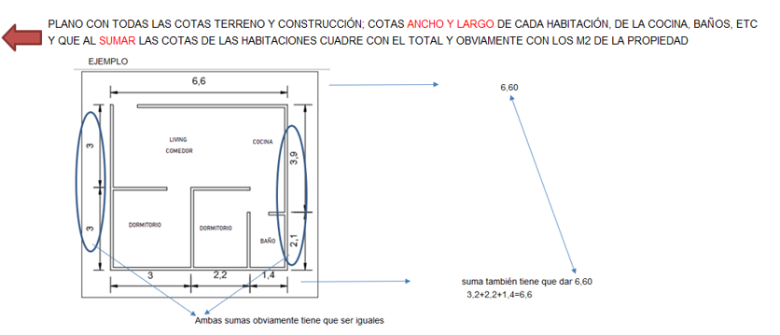
 |  |  |  |  |  |  |  |  | y alineados
 |  |  |  |  |  |  |  |  | y ordenados

CUADRO DE SUPERFICIES
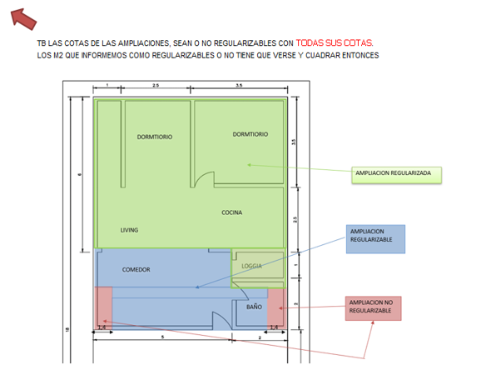

INFORMACION DE SII

Anexo (2)
 |  | Anexo Rol de Avalúo S.I.I. |  |  |  |  |  |  | INSERTAR
Cliente: | 0 |  |  |  |  |  | Rut: | 0 | Certificado de avaluo (Roles) | Certificado de no expropiacion
Dirección: | 0 |  |  |  | 0 | 0 |  | 0 | Permiso de edificacion
Comuna: | Estación Central |  | Región: | Metropolitana de Santiago |  |  |  |  | Recepcion final
 |  |  |  |  |  |  |  |  | Sello Sec si es edificio
ROL - AVALUO
PERMISO DE EDIFICACIÓN
 |  |  |  |  |  |  |  |  |  |  | Adjuntar los
 |  |  |  |  |  |  |  |  |  |  | certificados con
 |  |  |  |  |  |  |  |  |  |  | margen negro
 |  |  |  |  |  |  |  |  |  |  | y alineados
 |  |  |  |  |  |  |  |  |  |  | y ordenados

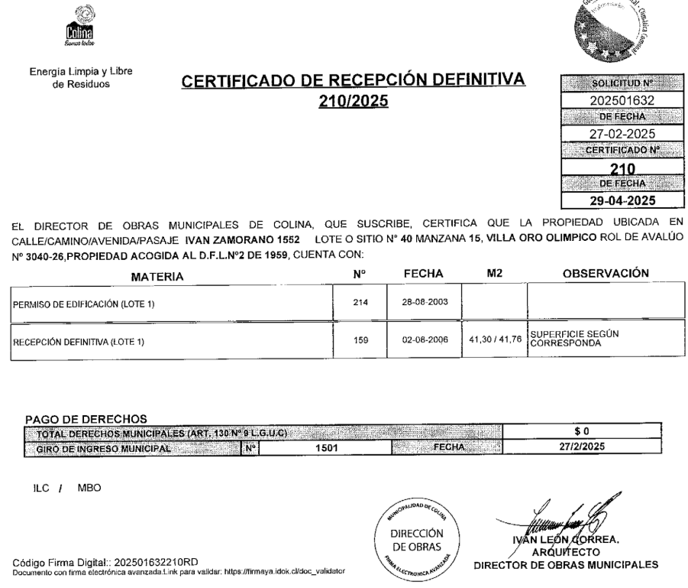

 |  |  |  |  |  |  |  |  |  |  | Adjuntar los
 |  |  |  |  |  |  |  |  |  |  | certificados de
 |  |  |  |  |  |  |  |  |  |  | permiso y
 |  |  |  |  |  |  |  |  |  |  | recepcion y se | EJEMPLO
 |  |  |  |  |  |  |  |  |  |  | tiene que ver los
 |  |  |  |  |  |  |  |  |  |  | TIMBRES Y FIRMAS

RECEPCION FINAL
SELLO SEC

 |  |  |  |  |  |  |  |  |  |  | SI ES CASA NO TIENE
 |  |  |  |  |  |  |  |  |  |  | SELLO SEC, SUPRIMIR
 |  |  |  |  |  |  |  |  |  |  | EL CUADRO

CERTIFICADO TESORERIA DE CONTRIBUCIONES

VISADOR
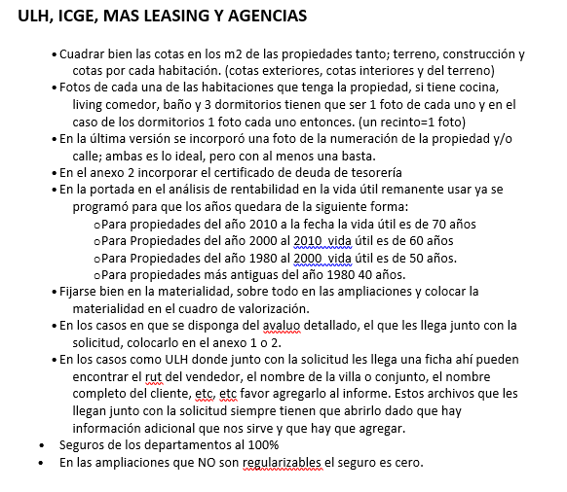
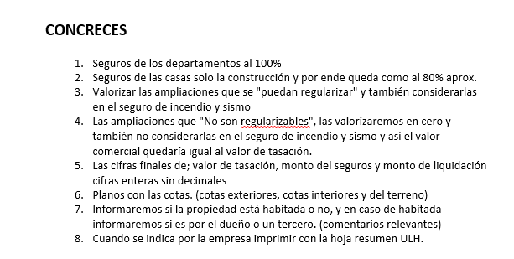
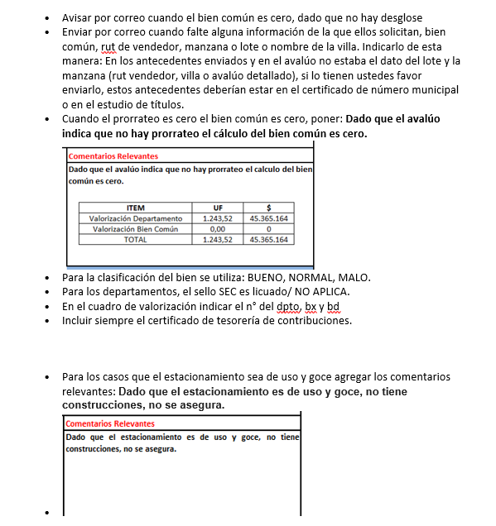
LINK PAGINA WEB DEL CUADRO DE OFERTAS (AL PRESIONAR VA DIRECTO A LA PAGINA DE LA PROPIEDAD)

Ref1
Ref2
Ref3
Ref4
Ref5

LINK PAGINA WEB ARRIENDOS DE PROPIEDADES DE SIMILARES CARACTERISTICAS (AL PRESIONAR VA DIRECTO A LA PAGINA DE LA PROPIEDAD)

Ref1 Arr.
Ref2 Arr.
Ref3 Arr.
Ref4 Arr.
Ref5 Arr.

 | S/Reg, No Regularizable | SECURITY

 |  | 1.- En el cuadro de valorización incluir el N° del dpto, del estacionamiento y la bodega
 |  | 2.- Incuir siempre en anexos el certificado de deuda de la tesoreria

 |  | M&V y Chilevivienda

 |  | 1.- Las fotos de las 3 referencias siempre tienen que ser de la fachada de la propiedad.

Tapa
INFORME DE TASACION



ANTECEDENTES

 | Numero Solicitud: | #N/A
 | Institución: | 0
 | Nombre Cliente: | 0
 | Rut: | 0
 | Dirección Propiedad: | 0

 | Comuna: | Estación Central
 | Región : | Metropolitana de Santiago

www.valueproperty.cl |  | Dirección: Santa Magdalena 75 Of 310, Providencia - Santiago

Mail: info@valueproperty.cl |  | Fono: 22 500 0366

Tasador
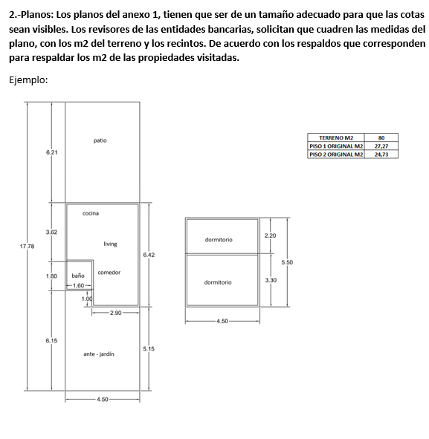

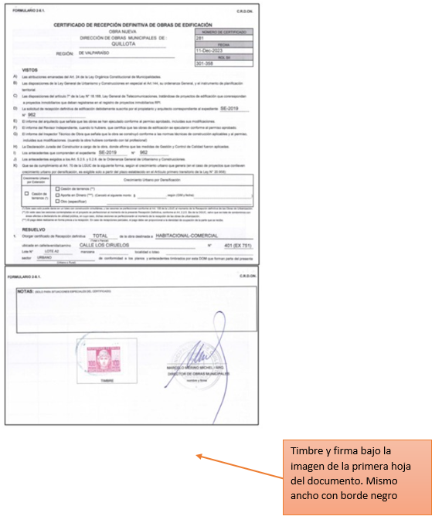

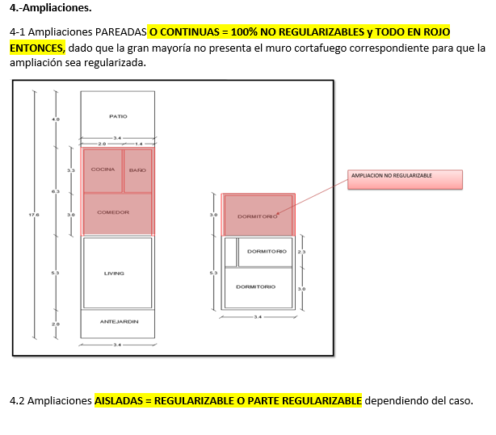

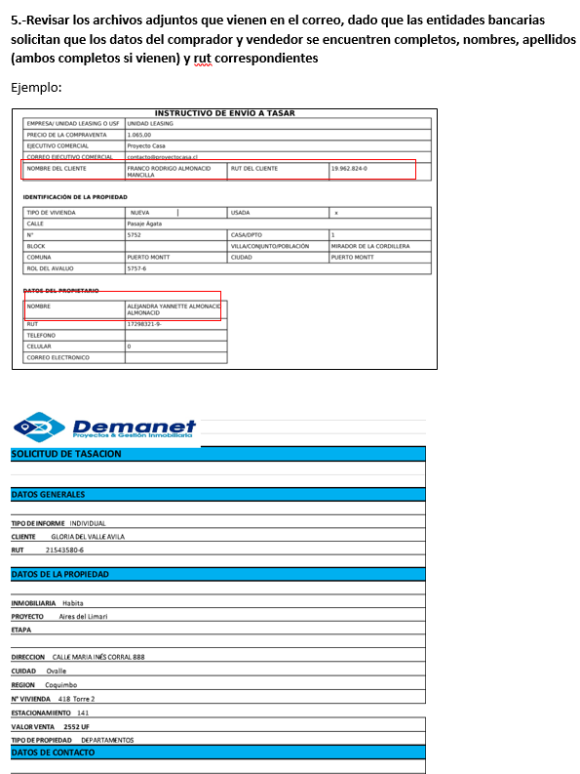
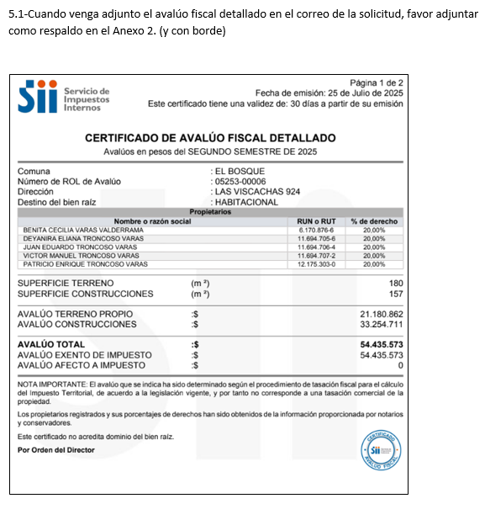
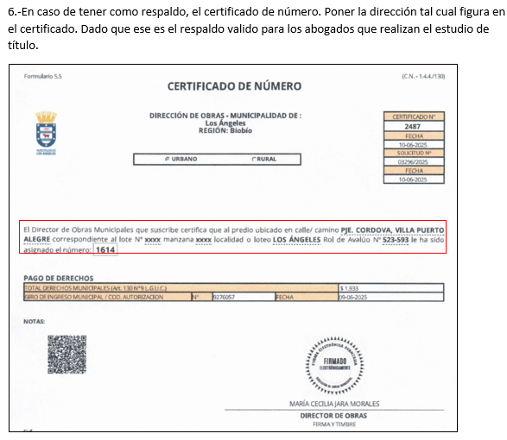

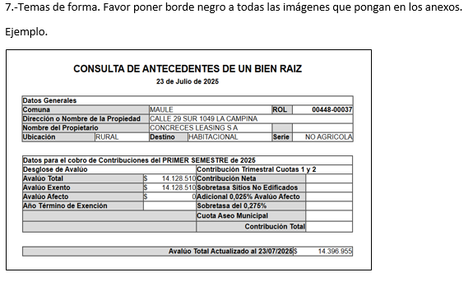
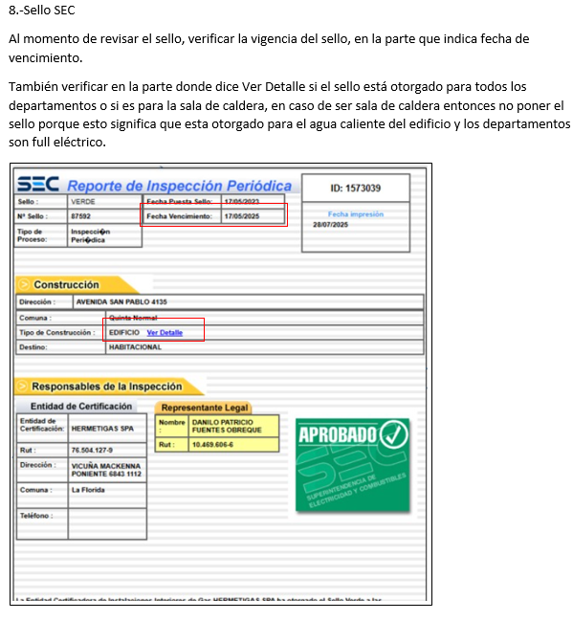

Bien Común
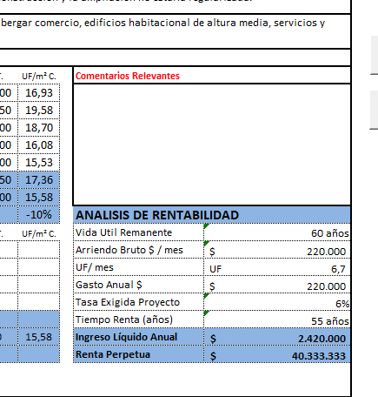
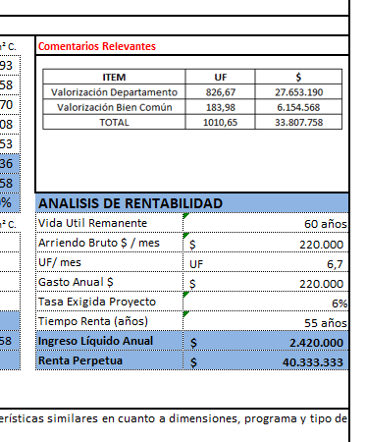
METODOLOGIA La valorización es solo para los departamentos en leasing

1.- ULH enviará el avaluo detallado e indicará |  |  |  | Comentario adicional cuando no haya valorización de bien común

2. Calculo, ingreso de información del avaluo detallado, SOLO EN LOS CAMPO EN AMARILLO |  |  |  | Dado que el avaluó indica que no hay prorrateo, el cálculo del bien común es cero.
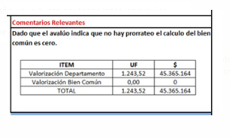

AVALUO FISCAL DETALLADO | MONTO $ | %
AVALUO CONSTRUCCIONES |  | #DIV/0!
AVALUO PRORATEO BIEN COMUN |  | #DIV/0!
AVALUO TOTAL | $- | 100%

3. Calculo, ingreso de información de la Tasación, SOLO EN LOS CAMPO EN AMARILLO y check cero

 |  |  | Check tiene que ser cero
Valor UF (la misma de la tasacion) | 0.00 |  | 0
Valor Tasación UF | 0.00 |  | #DIV/0!
Valor $ Tasación | 0.00 |  | #DIV/0!

4. Colocar cuadro en comentarios relevantes DIRECTAMENTE EN LA HOJA DE IMPRESIÓN

ITEM | UF | $
Valorización Departamento | #DIV/0! | #DIV/0!
Valorización Bien Común | #DIV/0! | #DIV/0!
TOTAL | #DIV/0! | #DIV/0!

Logos Instituciones




